検証物１
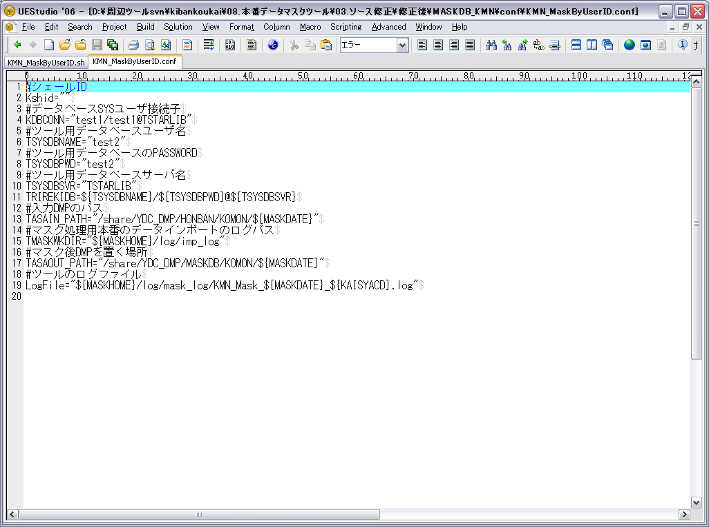

シェールIDは存在しないの場合

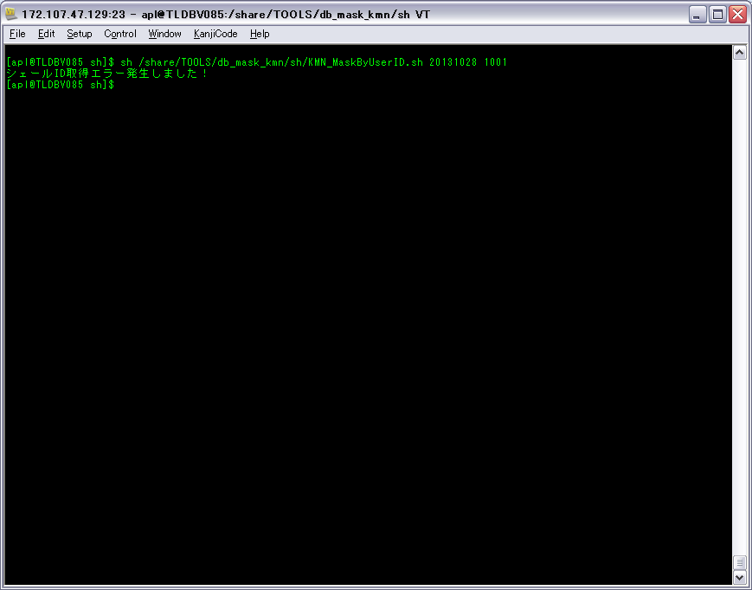

ケース1-1-1の①

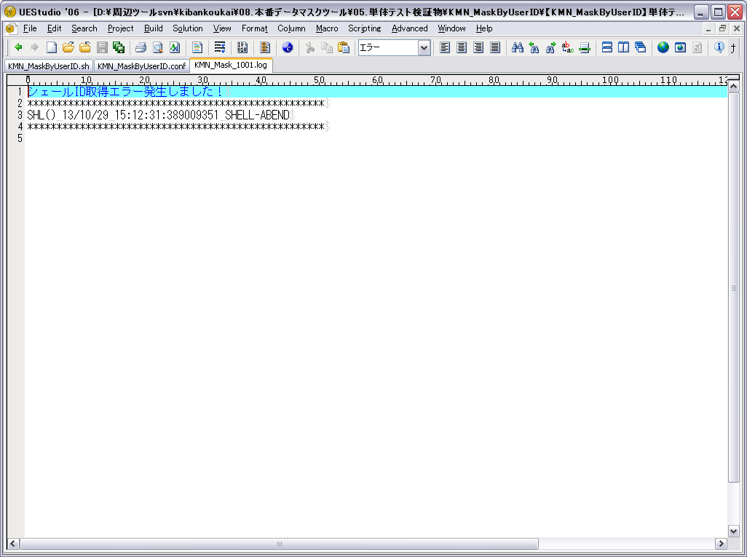

ケース1-1-1の②

検証物２
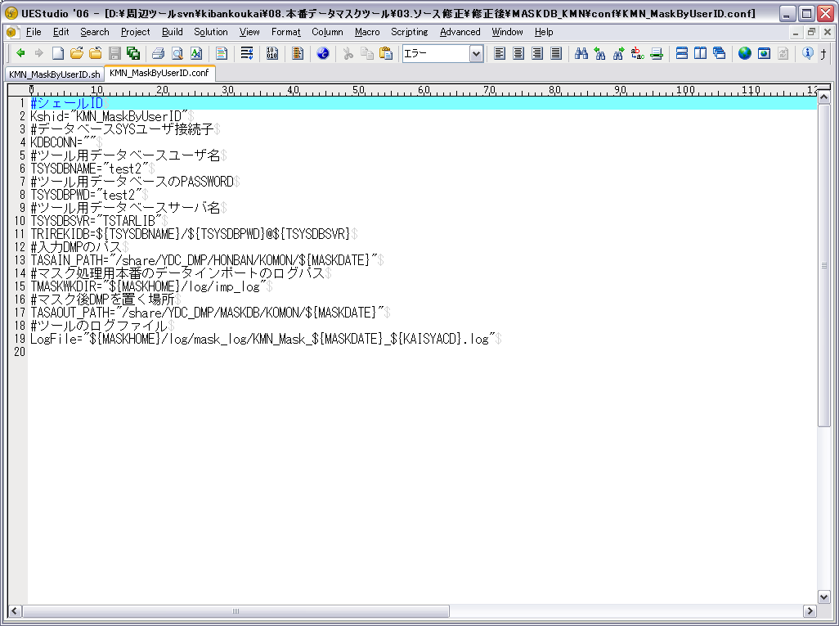

データベースSYSユーザ接続子は存在しないの場合



ケース1-2-1の①

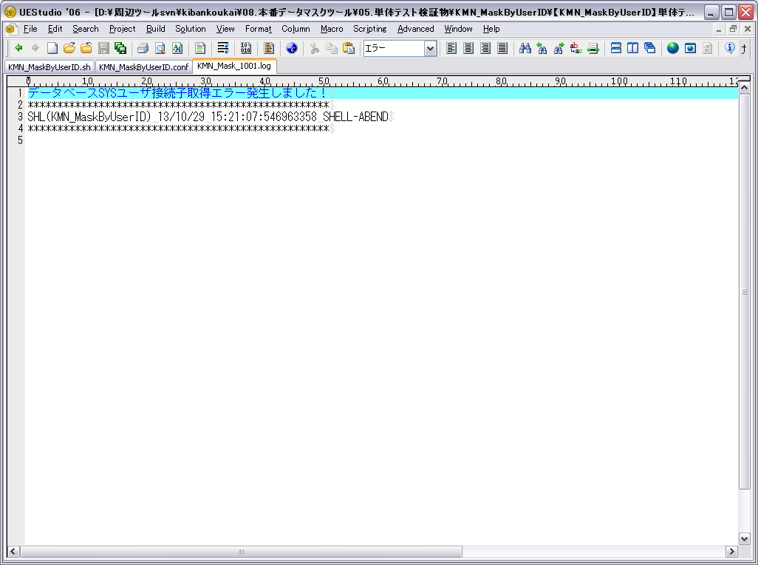

ケース1-2-1の②
ケース1-1-2

検証物３
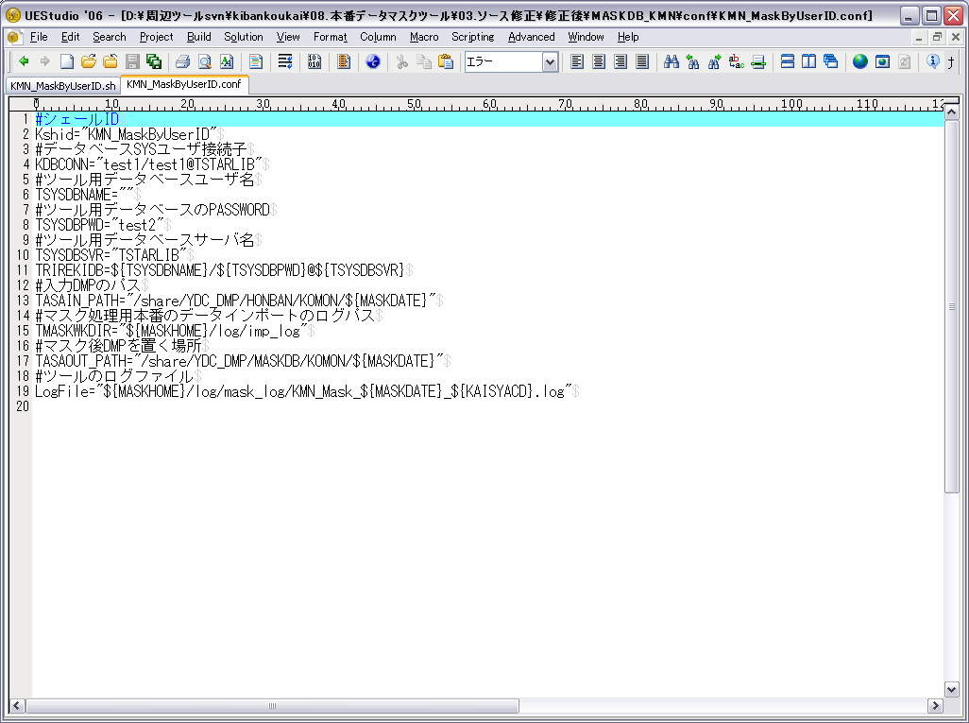

ツール用データベースユーザ名は存在しないの場合



ケース1-3-1の①



ケース1-3-1の②
ケース1-2-2

検証物４
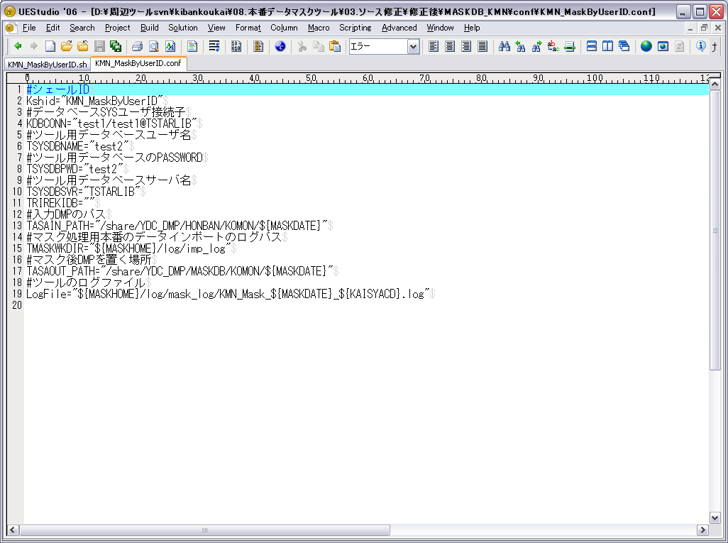

ツール用データベースサーバ名は存在しないの場合



ケース1-4-1の①



ケース1-4-1の②
ケース1-3-2

検証物５
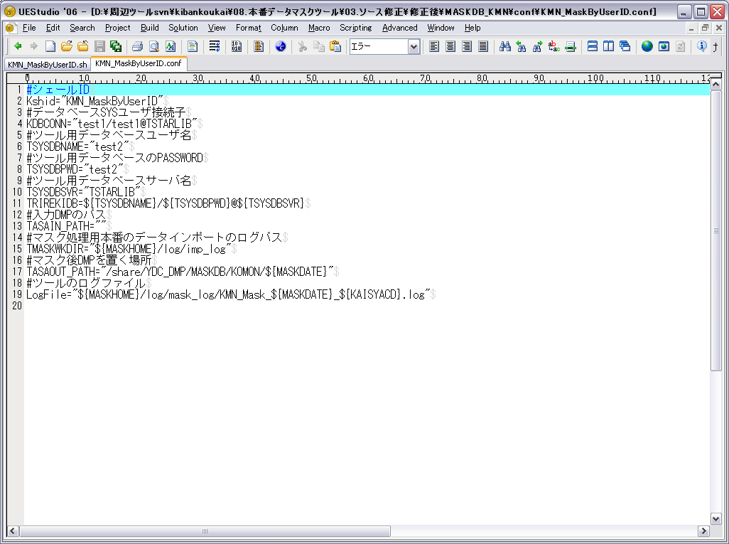

入力DMPのパスは存在しないの場合



ケース1-5-1の①

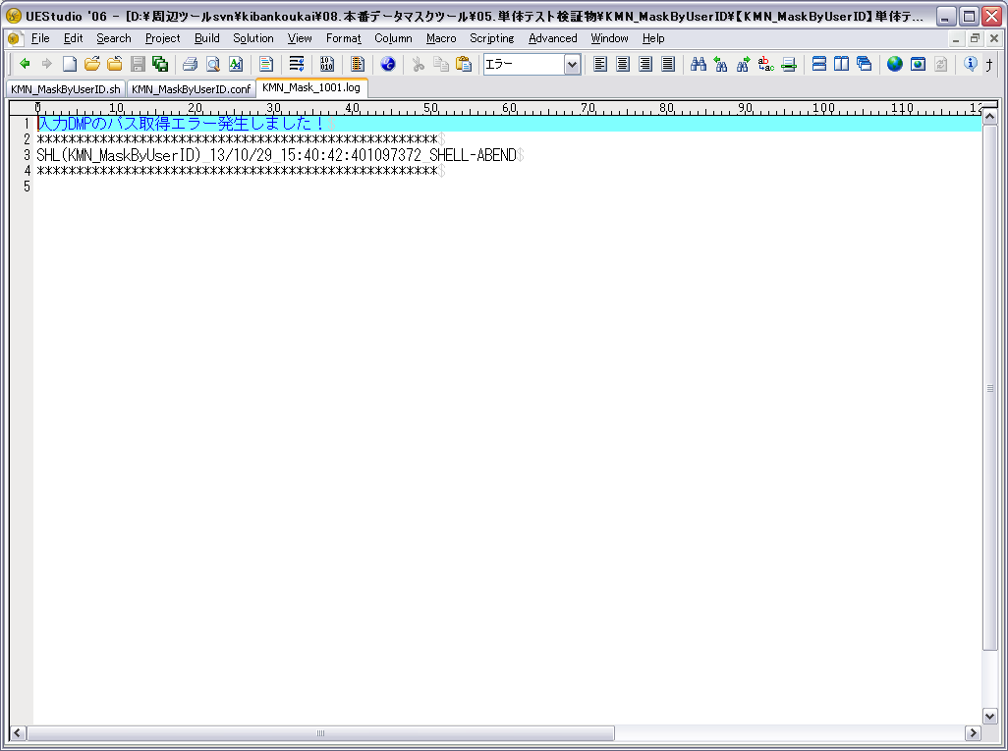

ケース1-5-1の②
ケース1-4-2

検証物６
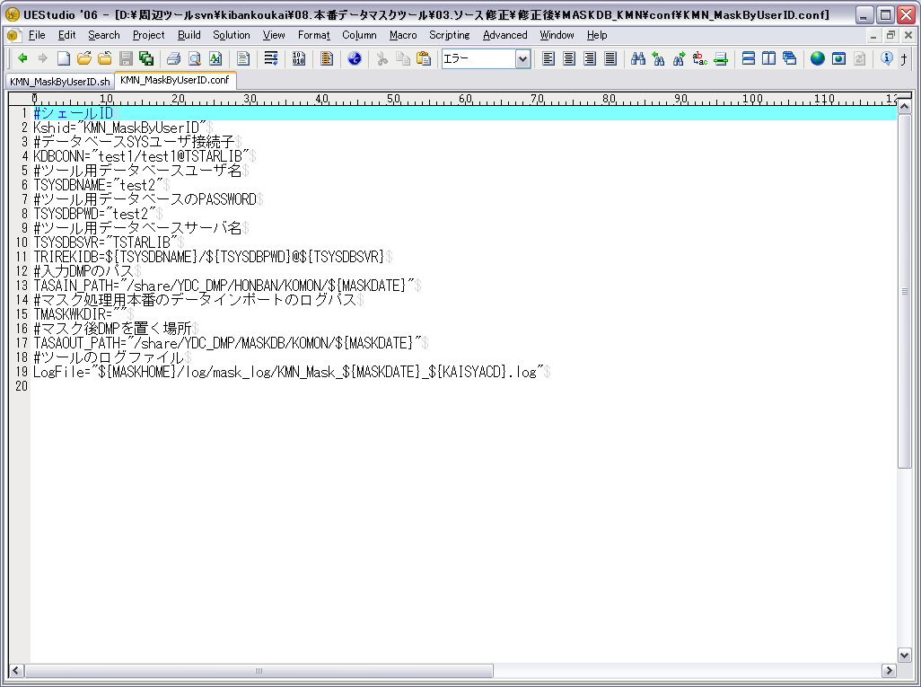

マスク処理用本番のデータインポートのログパスは存在しないの場合

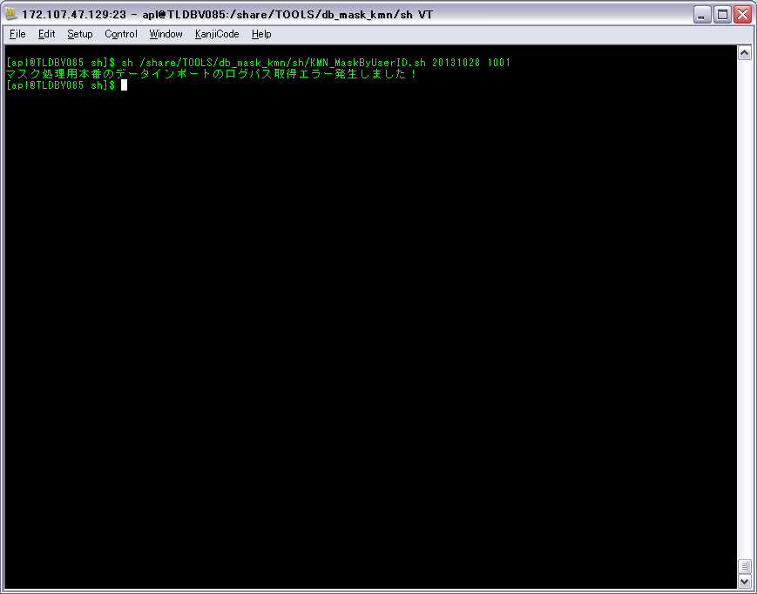

ケース1-6-1の①

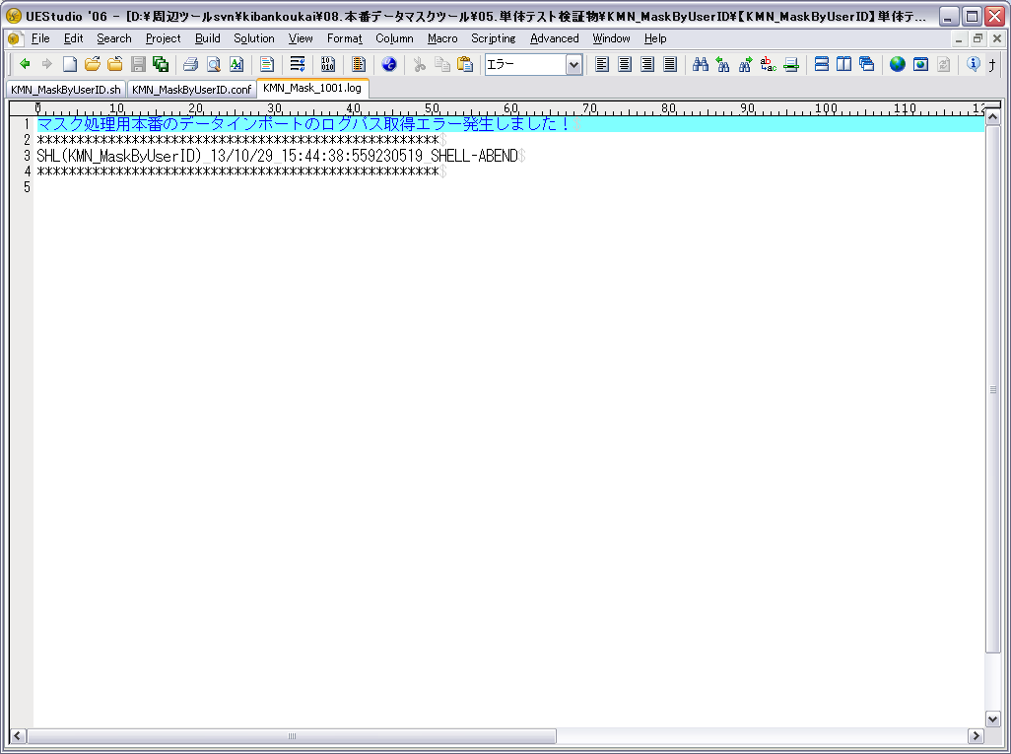

ケース1-6-1の②
ケース1-5-2

検証物７
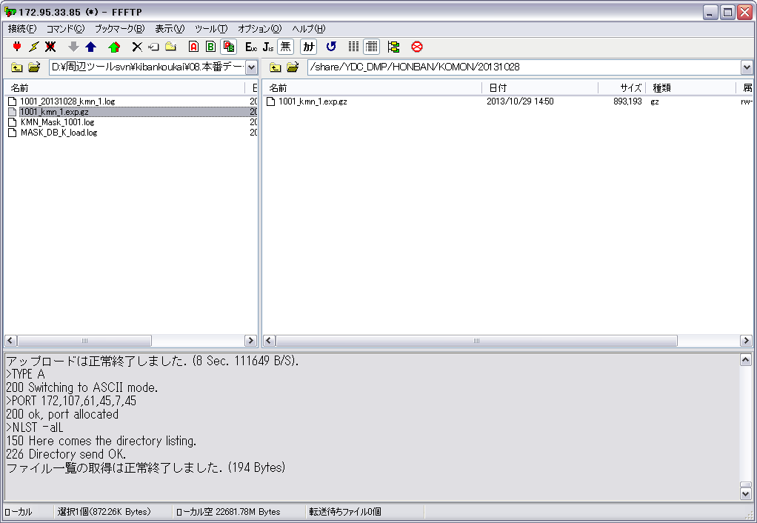

DUMPファイル(1001_kmn_1.exp.gz)の格納場所にファイルある



DBにテーブルありません

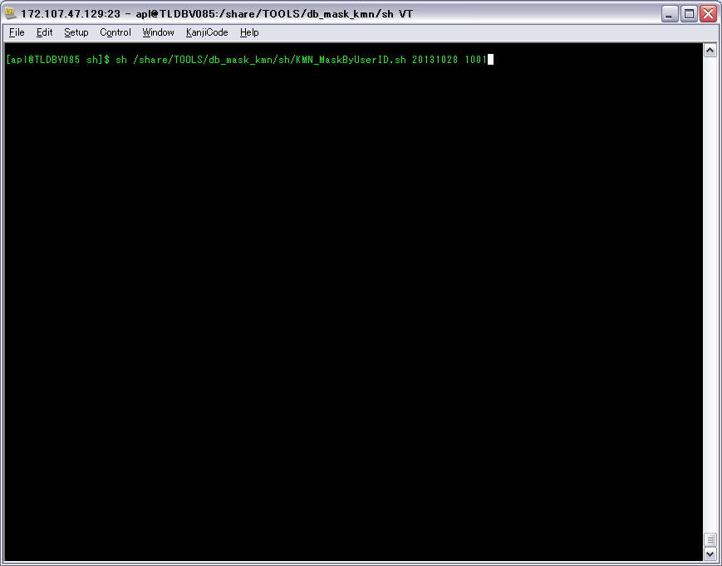

「sh /share/TOOLS/db_mask_kmn/sh/KMN_MaskByUserID.sh 20131028 1001」を実行する

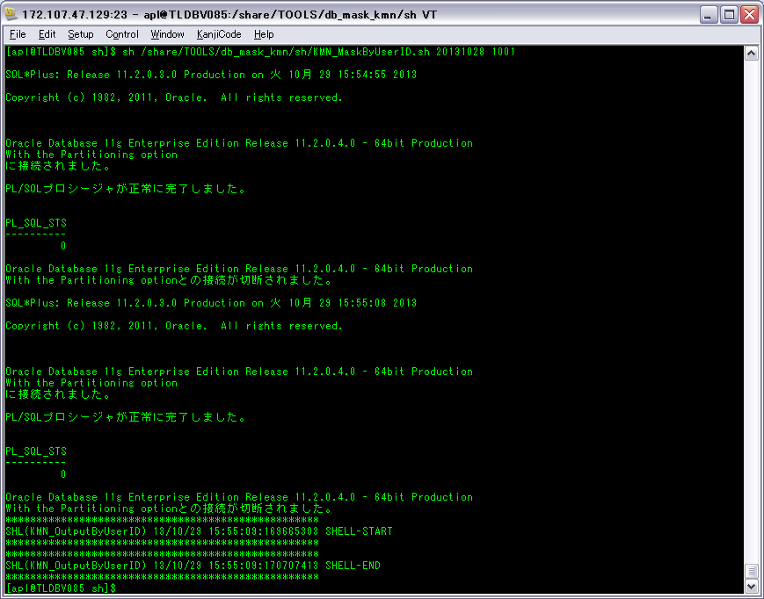



DUMPファイル(1001_kmn_1.exp.gz)のレーコドがDBにインポートする
ケース2-1-1の①

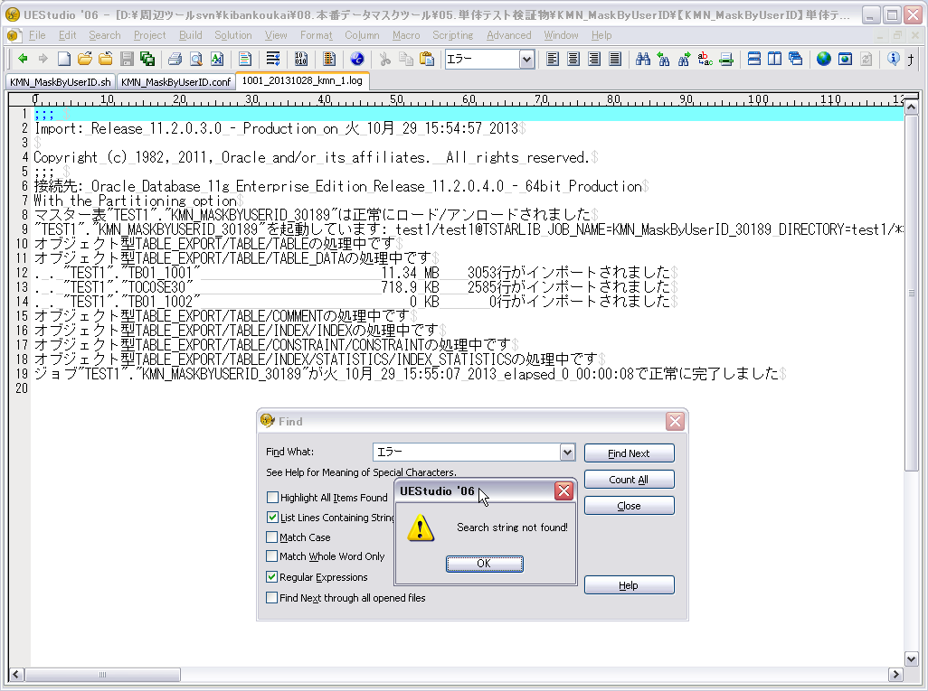

ORACLEログファイルにORACLEエラー情報がないこと。ケース2-1-1の②

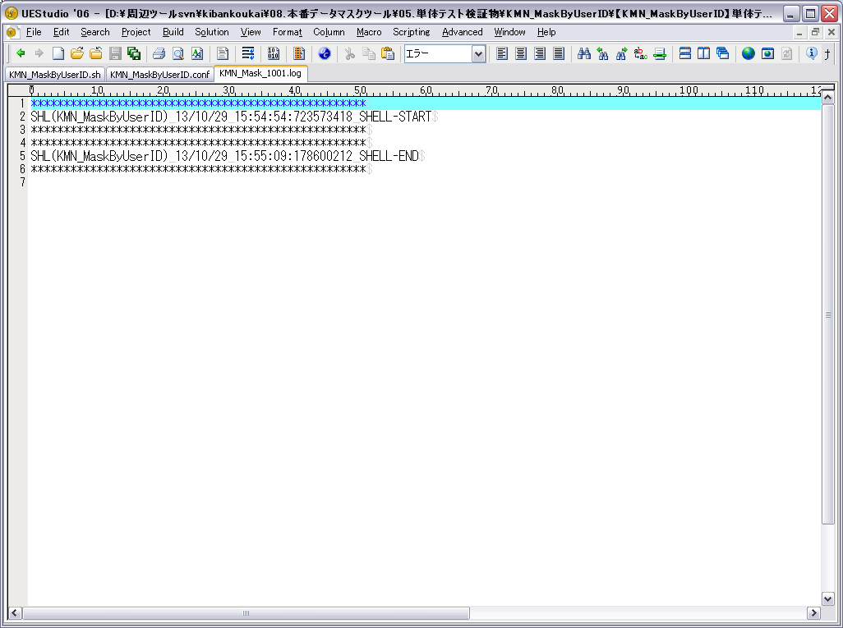

メッセージ「SHL(KMN_MaskByUserID) 13/10/29 15:55:09:178600212 SHELL-END」をログファイルに表示すること。
ケース3-1-1、ケース1-6-2

